Grabstein+Sockel
 | Friedhofsverwaltung |  |  |  |  | Tel.: 06074 911360 |  | Seite
 | 63322 Rödermark, Dieburger Straße 13-17 |  |  |  |  | Fax: 06074 91 11 360 |  | 1
0
1 | Grabmal betehend aus: |  | 0 | Teilen |  | Kein Grabmal vorhanden
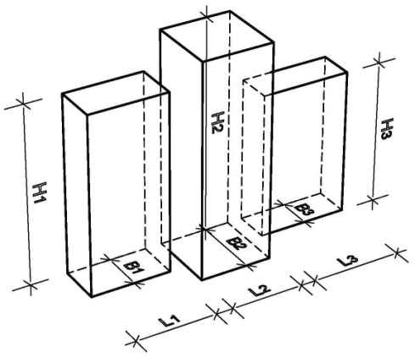
2 |  |  | 0
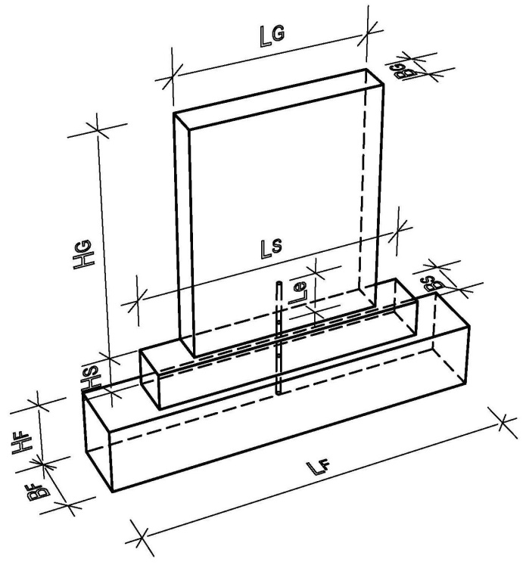
3
4
5
6
7
8
9
10
11
12
13 |  |  |  | 0 | Form- | Länge LG = | 45 | cm
14 |  |  |  | 0 | faktor: | Höhe HG = | 130 | cm
15 |  |  |  | 0 | 1.00 | Breite BG = | 20 | cm
16 |  |  |  |  | 0 | Eingabe unvollständig
17 |  |  |  | 0 | Form- | L2 = | 45 | cm
18 |  |  |  | 0 | faktor: | H2 = | 130 | cm
19 |  |  |  | 0 | 1.00 | B2 = | 20 | cm
20 | Material: | Granit |  | 0 | 0 | Eingabe unvollständig
21 | 0 | Eingabe unvollständig |  | 0 | Form- | L3 = | 60 | cm
22 | FG1 = | 0.00 | daN (kg) | 0 | faktor: | H3 = | 90 | cm
23 | FG2 = | 0.00 | daN (kg) | 0 | 1.00 | B3 = | 10 | cm
24 | FG3 = | 0.00 | daN (kg) |  | 0 | Eingabe unvollständig
25 | Fgesamt = | 0.00 | daN (kg) |  |  | maximale Höhe: | 0 | cm
26 |  |  |  |  |  | minimale Dicke: | 0 | cm
27 | Sockel: | 1 | 1 |  |  | Kein Sockel vorhanden
28 | 0 | 0 | 0 | 0 |  | Länge LS = | 120 | cm
29 | Material: | Beton |  | 0 |  | Höhe HS = | 30 | cm
30 | 0 | Eingabe unvollständig |  | 0 |  | Breite BS = | 25 | cm
31 | FG4 = | 0.00 | daN (kg) |  |  | Eingabe unvollständig
32 | Fgesamt = | 0.00 | daN (kg)
33
34
 | Prüföhe ab OK Fundament: |  | 0 | cm |  | max. Horizontallast: | 0 | N
6
8 |  | Abnahmeprüfung erforderlich
10 |  | Last-Zeit-Diagramm einreichen
12
14 |  | Vorgabewert nicht eingehalten
16
20
25
28 |  |  |  |  |  | 11903072

 | 0 | Es sind | 0 | Felder nicht ausgefüllt
 |  |  |  |  |  | 2019-03-17 | www.denak.de

 | Friedhofsverwaltung |  |  |  |  | Tel.: 06074 911360 |  | Seite
 | 63322 Rödermark, Dieburger Straße 13-17 |  |  |  |  | Fax: 06074 91 11 360 |  | 2

 |  | Dübelvariante: | 3 | Material: | Edelstahl |  |  | 0
 | Variante 1:
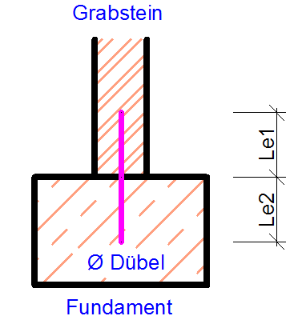
 |  |  |  | Grabstein: | 2 Komponentenkleber |  |  | 0
 |  |  |  | Fundament: | Mörtel

 |  |  | Zahl der Dübel pro Teil: |  | 1 | Stück | 1 | 0
 |  |  |  | Dübel Ø = | 12 | mm |  | 0
 |  |  |  | Le1 = | 10.0 | cm
 |  |  |  | Le2 = | 10.0 | cm
 |  |  |  | Lges = | 20.0 | cm gew. Lges = | 25 | cm
 |  |  |  |  |  |  | 0
 | Variante 2:
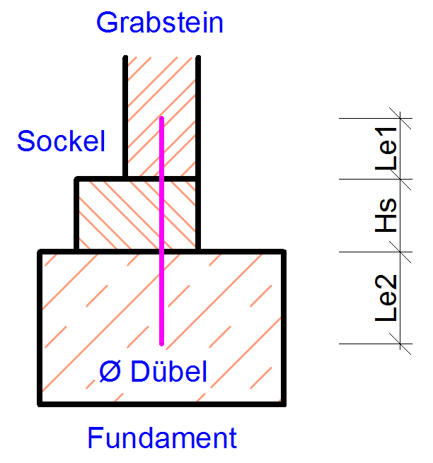
 |  |  |  | Grabstein: |  |  |  | 0
 |  |  |  | Fundament: | Mörtel

 |  |  | Zahl der Dübel pro Teil: |  |  | Stück | 1 | 0
 |  |  |  | Dübel Ø = |  | mm |  | 0
 |  |  |  | Le1 = | 10.0 | cm
 |  |  |  | Le2 = | 10.0 | cm
 |  |  |  | Hs = | 30.0 | cm
 |  |  |  | Lges = | 50.0 | cm gew. Lges = | 20 | cm
 |  |  |  |  |  |  | 1

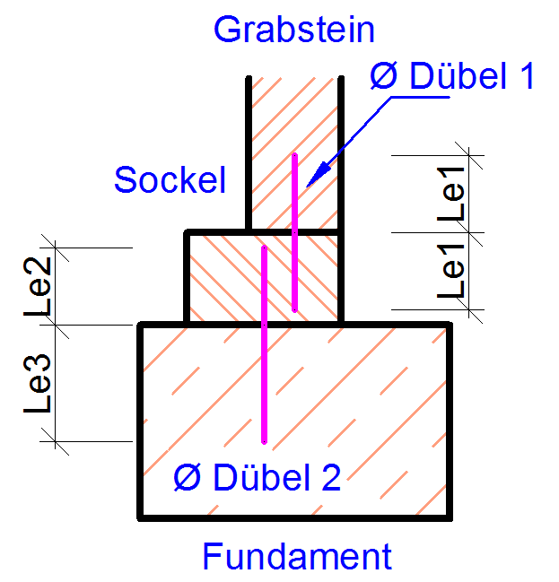
 | Variante 3:
 |  |  | Grabstein/Sockel: |  | 2 Komponentenkleber |  |  | 0
 |  |  |  | Fundament: | Mörtel
 |  |  |  | Hs = | 0 | cm
 |  |  | Zahl der Dübel pro Teil: |  | 1 | Stück | 1 | 0
 |  |  |  | Ø Dübel 1 = | 10 | mm |  | 0
 |  | 1 |  | Le1 = | 10.0 | cm
 |  |  | Dübel 1 | Lges = | 20.0 | cm gew. Lges = | 20 | cm
 |  |  |  |  |  |  | 0
 |  |  | Zahl der Dübel pro Teil: |  | 2 | Stück | 2 | 0
 |  |  |  | Ø Dübel 2 = | 10 | mm |  | 0
 |  | 1 |  | Le2 = | 10.0 | cm
 |  |  |  | Le3 = | 10.0 | cm
 |  |  | Dübel 2 | Lges = | 20.0 | cm gew. Lges = | 20 | cm
 |  |  |  |  |  |  | 0
 |  | 1
 | 0 | Einbindelänge Le1 größer als die Sockelhöhe
 | 0 | Einbindelänge Le2 größer als die Sockelhöhe
 |  | Gesamtdübellänge nicht zulässig
 |  |  |  |  |  | 11903072

 | 0 | Es sind | 0 | Felder nicht ausgefüllt
 |  |  |  |  |  | 2019-03-17 | www.denak.de

Einfassung
 | Friedhofsverwaltung |  |  |  |  | Tel.: 06074 911360 |  | Seite
 | 63322 Rödermark, Dieburger Straße 13-17 |  |  |  |  | Fax: 06074 91 11 360 |  | 3
0
1
2 | 0 |  | 0 |  | keine Einfassung
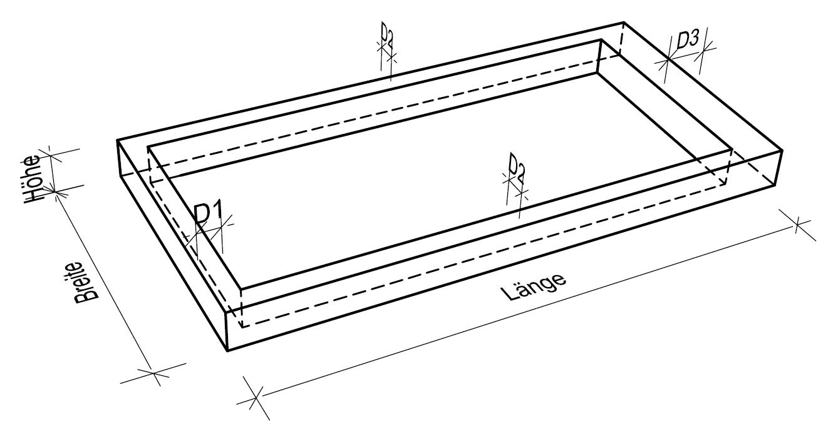
3
4 |  |  |  |  | 0 | Breite = | 65 | cm
5 |  |  |  |  | 0 | Länge = | 80 | cm
6 |  |  |  |  | 0 | Höhe = | 12 | cm
7 |  |  |  |  |  |  | Eingabe unvollständig
8 |  |  |  |  |  | Material: | Granit
9 |  |  |  |  | 0 |  | Eingabe unvollständig
10 |  |  |  |  | 0 | D1 = | 6 | cm
11 |  |  |  |  | 0 | D2 = | 6 | cm
12 |  |  |  |  | 0 | D3 = | 20 | cm
13 |  |  |  |  |  |  | Eingabe unvollständig
14
15
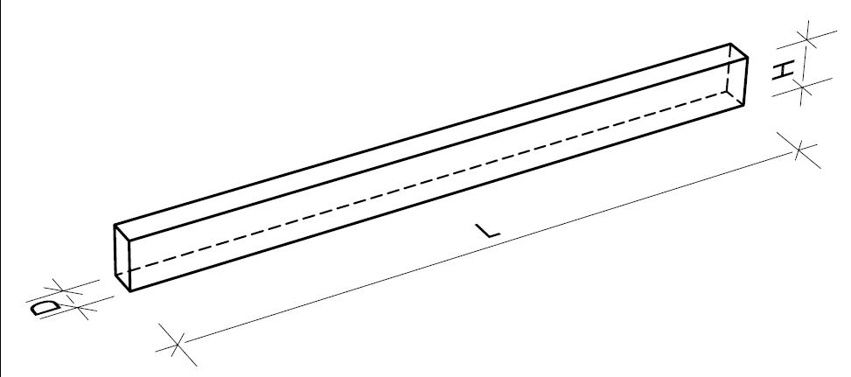
16
17
18 |  |  |  |  |  | Längstes Einfassungsteil
19 |  |  |  |  | 0 | L = | 65 | cm
20 |  |  |  |  | 0 | H = | 12 | cm
21 |  |  |  |  | 0 | D = | 6 | cm
22 |  |  |  |  |  |  | Eingabe unvollständig
23
24
25
26
27 |  | Abmessungen entsprechen nicht den Vorgaben
28 |  | Abmessungen des Einfassungsteiles korrigieren

 | 0 |  | 0 |  | keine Abdeckplatte

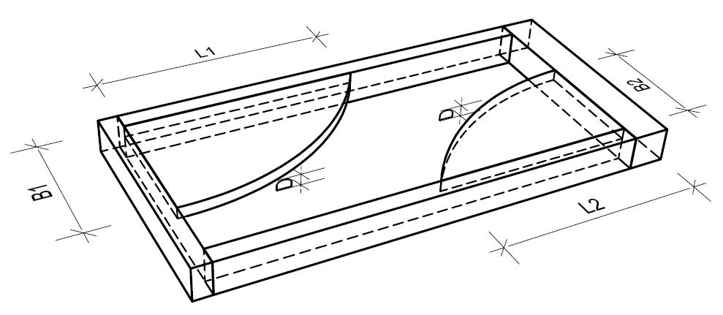
 | Zahl der Abdeckplatten: |  | 1 |  | 0
 |  |  |  |  |  | Abmessungen der größten Platte
 |  |  |  |  | 0 | Breite = | 57 | cm
 |  |  |  |  | 0 | Länge = | 56 | cm
 |  |  |  |  | 0 | Dicke = | 3 | cm
 |  |  |  |  | 0 |  | Eingabe unvollständig
 |  |  |  |  |  | Material: | Granit
 |  |  |  |  | 0 |  | Eingabe unvollständig
 |  |  |  |  |  | Diagonale = | 79.9 | cm
 |  |  |  |  |  | Abmessungen bzw. Dicke ändern.

 |  |  |  |  |  | 11903072
 |  | Abmessungen entsprechen nicht den Vorgaben

 | 0 | Es sind | 0 | Felder nicht ausgefüllt |  |  | 2019-03-17 | www.denak.de

Fundament
 | Friedhofsverwaltung |  |  |  | Tel.: 06074 911360 |  | Seite
 | 63322 Rödermark, Dieburger Straße 13-17 |  |  |  | Fax: 06074 91 11 360 |  | 4
0 |  |  |  |  |  |  | 0
1 | 0 |  | Keine Gründung |  |  |  | 1
2
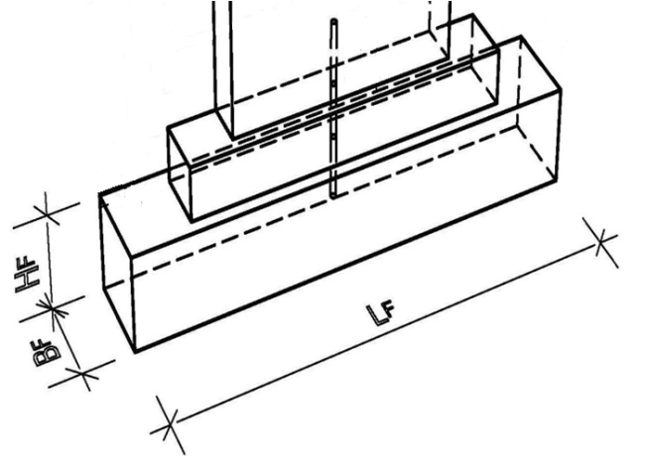
3 |  |  | 0 |  | Kein Einzelfundament
4
5 |  |  |  |  | FHorizontal = | 0 | N
6 | keine Gründung |  |  |  | FGrabmal = | 0.00 | daN (kg)
7 | Einzelfundament vorhanden |  |  |  | Höhe HG = | 0 | cm
8 | Pfahlgründung vorhanden |  |  | 0 | Länge LF = | 200 | cm
9 |  |  |  | 0 | Höhe HF = | 20 | cm
10 |  |  |  | 0 | Breite BF = | 50 | cm
11
12
13 |  |  |  | 0 | Material: | C16/20
14 |  |  |  |  | 0
15 |  |  | Abmessung nicht zugelassen
16 |  |  | Fundamentabmessungen nicht ausreichend
17
18
19 |  |  |  |  | Keine Pfahlgründung
20
21 |  |  | 0 |  | FHorizontal = | 0 | N
22 |  |  |  |  | FGrabmal = | 0.00 | daN (kg)
23
24 |  |  |  | 0 | Pfahl mind. Ø = | 15 | cm
25 |  |  |  | 0 | Pfahllänge Lp = | 200 | cm
26 |  |  |  | 0 | Bewehrung Ø = | 12 | mm
27 |  |  |  | 0 | Einbindelänge = | 15 | cm
28 |  |  |  | 0 | Betongüte = | C16/20
29
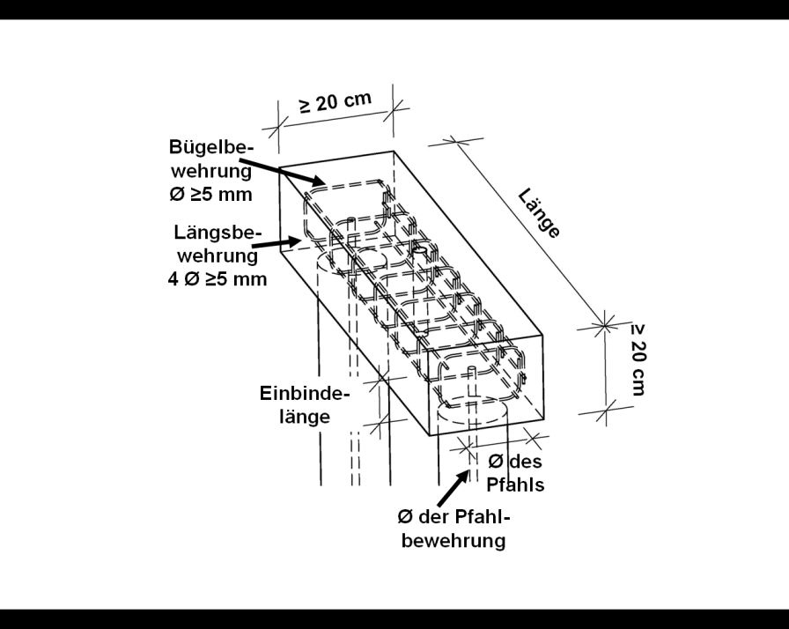
30
31
32
33
34
35
36
37
38
39
40
6
8
10 |  |  |  |  | Naturstein
12 |  |  |  | Pfahlabmessungen nicht ausreichend
14 |  |  |  | Pfahlabmessungen nicht zugelassen
16 |  |  |  |  | 11903072
20
25 |  |  | Es sind | 0 | Felder nicht ausgefüllt
28 |  | 0 |  |  | 2019-03-17 | www.denak.de

 | Friedhofsverwaltung |  |  |  | Tel.: 06074 911360 |  | Seite
 | 63322 Rödermark, Dieburger Straße 13-17 |  |  |  | Fax: 06074 91 11 360 |  | 5
 |  |  |  |  |  |  | 0
 |  |  | Keine Gründung

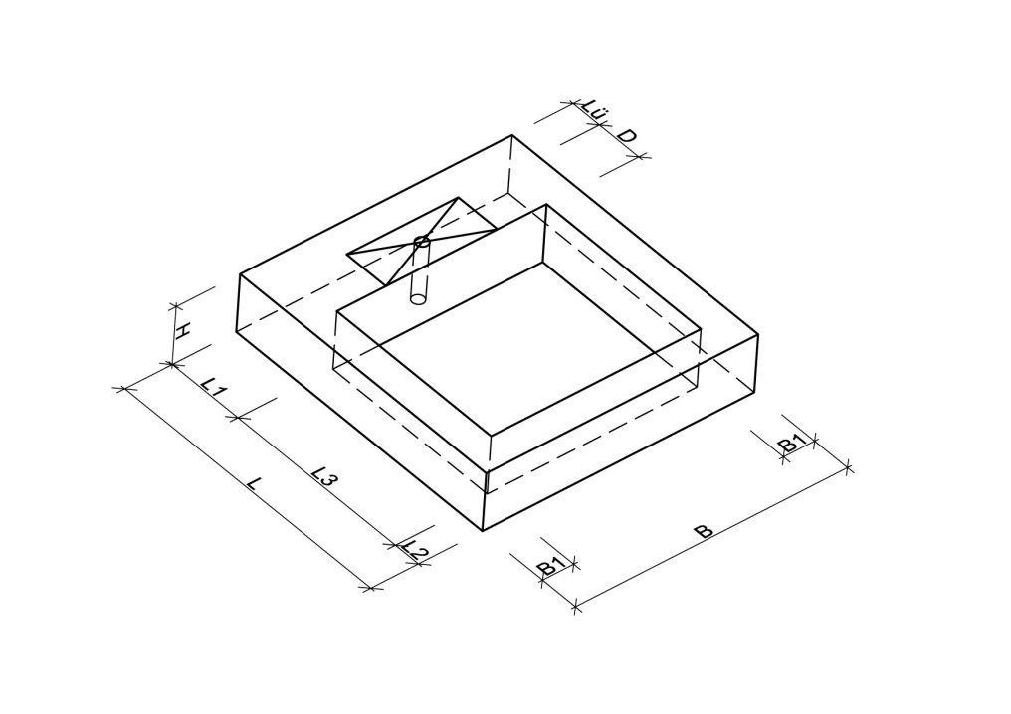
 |  |  |  | Kein Fundamentrahmen
 |  |  | 0
 |  |  |  |  | FHorizontal = | 0 | N
 |  |  |  |  | FGrabmal = | 0.00 | daN (kg)
 |  |  |  | 0 | F (Einf.+ Abd.) | 50.00 | daN (kg)
 |  |  |  | 0 | L = | 102 | cm
 |  |  |  | 0 | L1 = | 15 | cm
 |  |  |  | 0 | L2 = | 10 | cm
 |  |  |  |  | max D = | 0 | cm
 |  |  |  |  | Lü = | 15 | cm
 |  |  |  | 0 | B = | 102 | cm
 |  |  |  | 0 | B1 = | 10 | cm
 |  |  |  | 0 | H = | 15 | cm
 |  |  |  | 0 | Betongüte = | C16/20
 |  |  |  | 0
 |  |  |  |  | Fg (Fundamentrahmen.) | 0.000 | kN

 |  |  |  | Eingabewert nicht zulässig
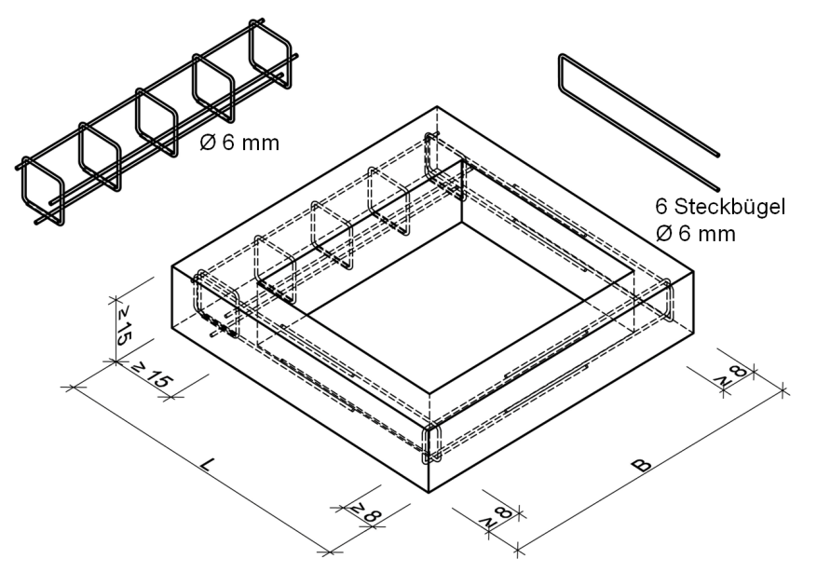

 |  |  | Fundament zulässig

 |  | 0 |  |  | 11903072

 |  |  | Es sind | 0 | Felder nicht ausgefüllt
 |  |  |  |  | 2019-03-17 | www.denak.de

 | Friedhofsverwaltung |  |  |  | Tel.: 06074 911360 |  | Seite
 | 63322 Rödermark, Dieburger Straße 13-17 |  |  |  | Fax: 06074 91 11 360 |  | 6

 |  |  | Keine Gründung

 |  |  | 0 | Keine tragende Einfassung
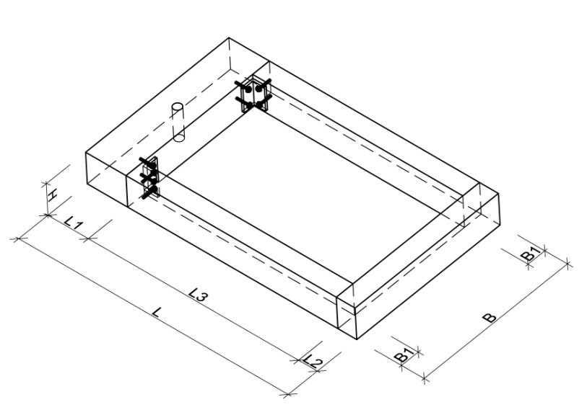
 |  |  |  |  | FHorizontal = | 0 | N
 |  |  |  |  | FGrabmal = | 0.00 | daN (kg)
 |  |  |  |  | F (Abdeckung) | 0.00 | daN (kg)
 |  |  |  |  | L = | 0 | cm
 |  |  |  |  | L1 = | 0 | cm
 |  |  |  |  | L2 = | 0 | cm
 |  |  |  |  | B = | 0 | cm
 |  |  |  |  | B1 = | 0 | cm
 |  |  |  |  | H = | 0 | cm

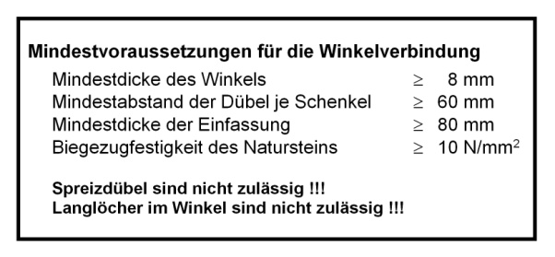

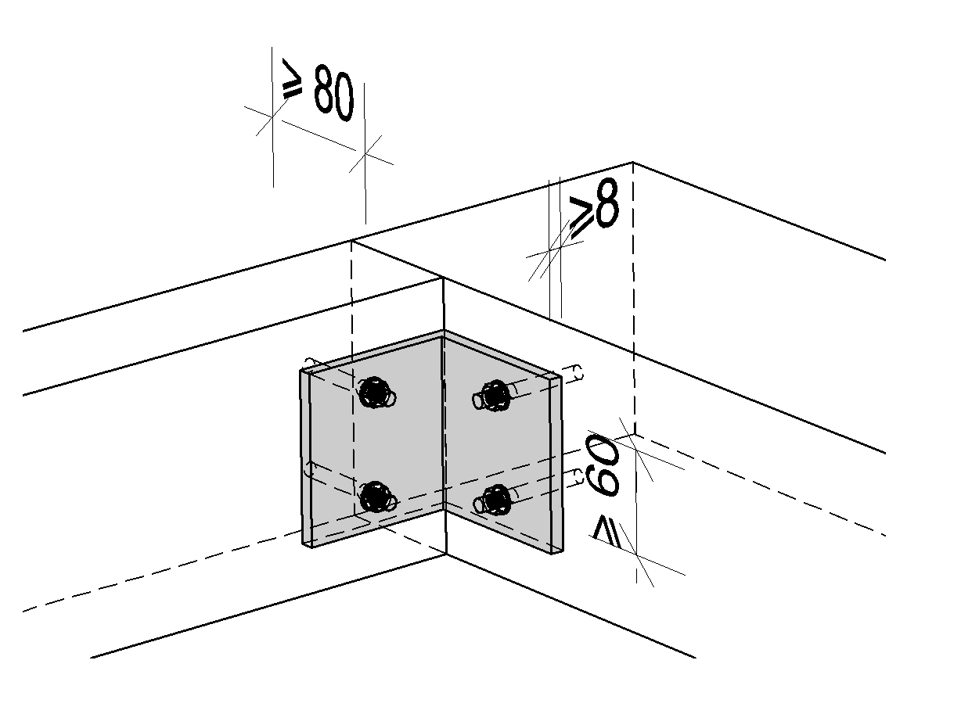

 |  |  |  | Abmessungen nicht zulässig
 |  |  |  | Abmessungen zu klein

 | Injektionsdübel verwenden !

 |  |  |  |  | 11903072
 |  | #VALUE!

 |  |  |  |  | 2019-03-17 | www.denak.de

 | Friedhofsverwaltung |  |  |  | 06074 911360 |  | Seite
 | 63322 Rödermark, Dieburger Straße 13-17 |  |  |  | 06074 91 11 360 |  | 7
 |  |  |  |  |  |  | 0
 |  |  | Keine Gründung

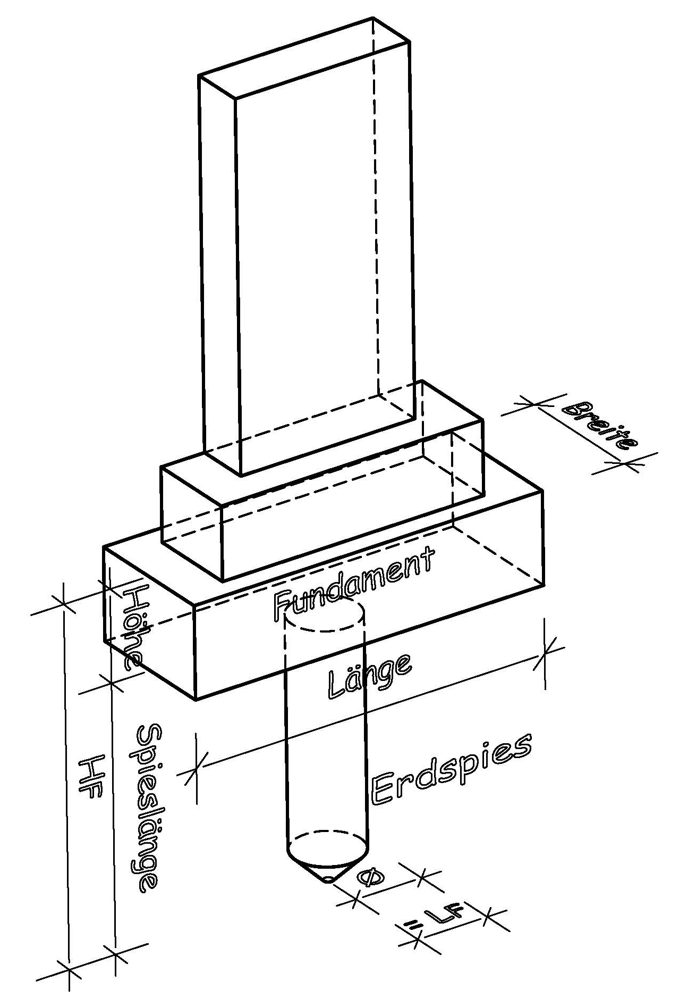
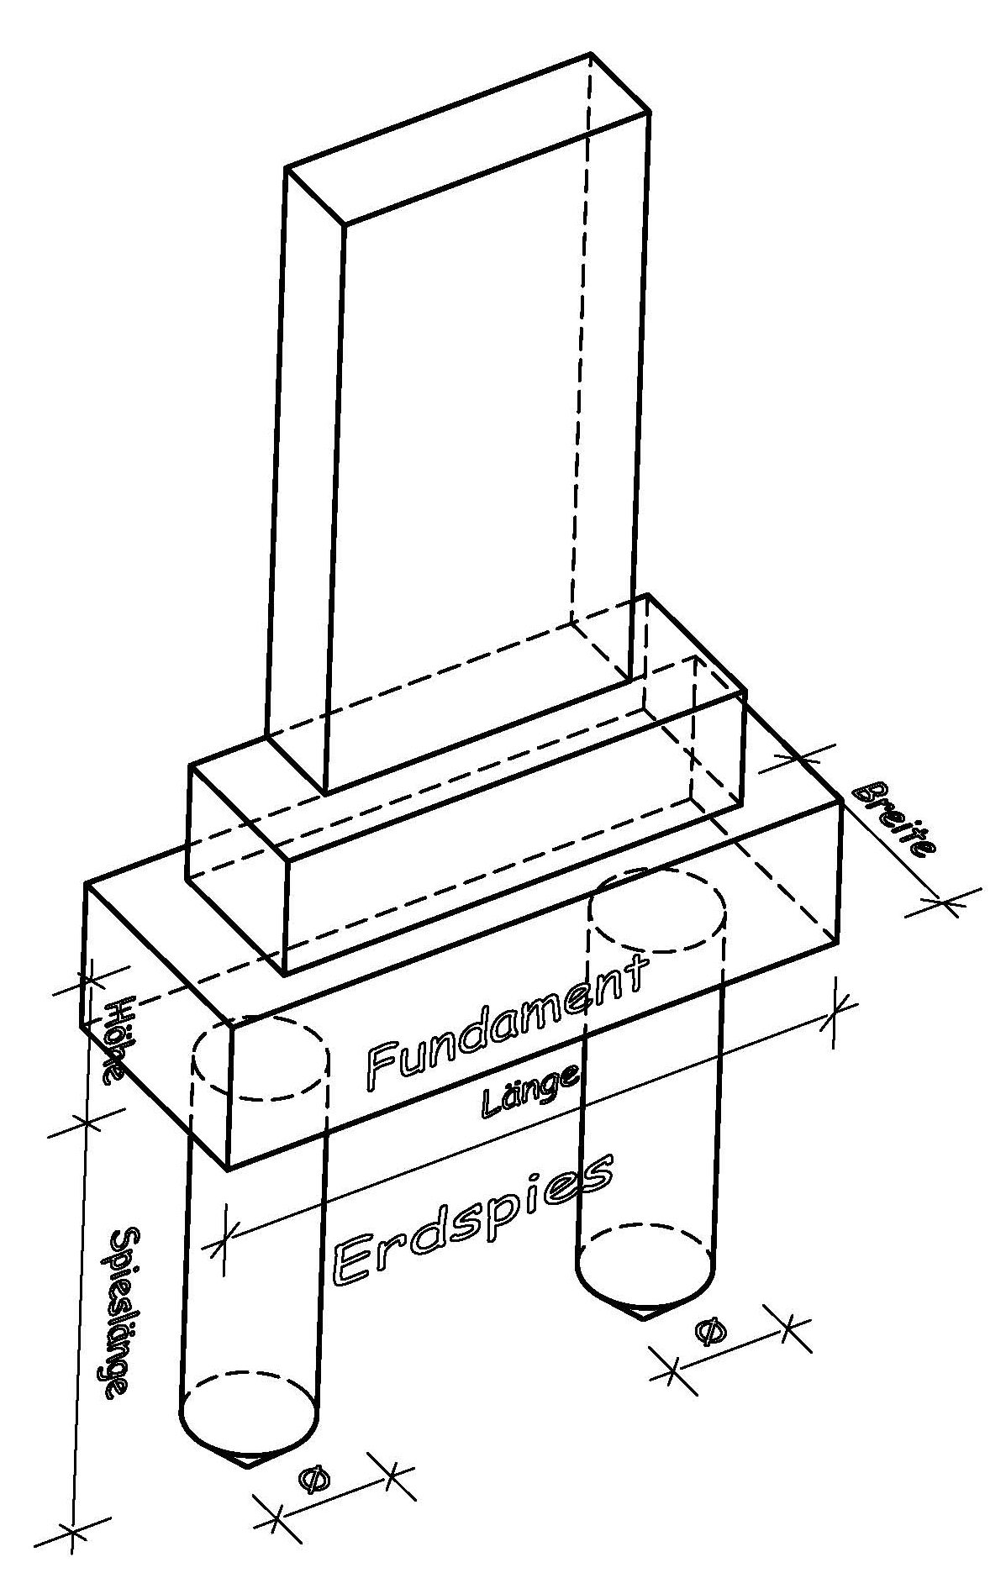
 |  |  | 0 | Kein Erdspieß
 |  |  | 0 |  | HGrabmal = | 0 | cm
 |  |  |  |  | FHorizontal = | 0 | N
 |  |  |  |  | FGrabmal = | 0.00 | daN (kg)

 |  |  |  | Material: | C16/20
 |  |  |  | 0
 |  |  |  |  | Fundament + Spies
 |  |  |  | 0 | Länge = | 140 | cm
 |  |  |  | 0 | Breite = | 20 | cm
 |  |  |  | 0 | Höhe = | 20 | cm
 |  |  |  |  | Anzahl Spiese | 2
 |  |  |  | 0 | Durchmesser | 15 | cm
 |  |  |  | 0 | Spieslänge = | 70 | cm
 |  |  |  | 0

 |  |  | 0 | 2 | Erdspies
 |  |  | 0 | 1 | gewachsener Boden

 |  |  |  | nicht zugelassene Angaben
 |  |  |  | Dimensionierung nicht ausreichend

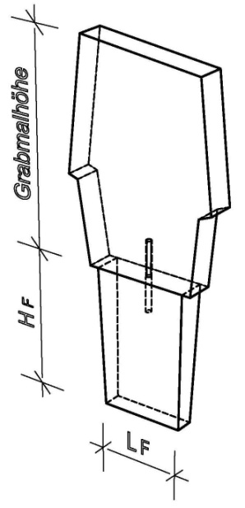
 |  |  | Keine Gründung
 |  |  |  |  |  |  | 0
 |  |  | 0 | Keine Platteineinspannung
 |  |  |  |  | HGrabmal = | 0 | cm
 |  |  |  |  | FHorizontal = | 0 | N
 |  |  |  |  | FGrabmal = | 0.00 | daN (kg)

 |  |  | 0 | Material: | C16/20

 |  |  |  |  | Fundament + Spies
 |  |  | 0 | 0 | Länge LF = | 60
 |  |  | 0 | 0 | Breite BF = | 20 | cm
 |  |  | 0 | 0 | Höhe HF = | 80 | cm
 |  |  | 0 | #REF! | #REF! |  | cm

 |  |  | 0 | 2 | wiederverfüllter Boden

 |  |  |  | nicht zugelassene Angaben
 |  |  |  | Dimensionierung nicht ausreichend

 |  | #VALUE! |  |  | 11903072

 |  |  | Es sind | 0 | Felder nicht ausgefüllt
 |  |  |  |  | 2019-03-17 | www.denak.de

Lizenznehmer
